信用交易
融资融券市场交易数据统计(2023-02-15)

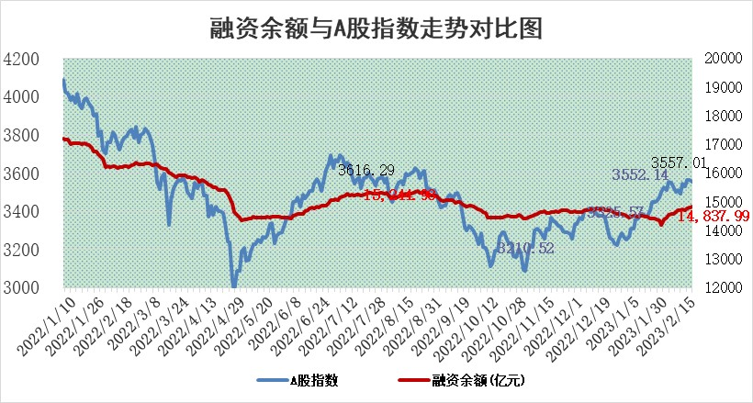
标的证券 | 融资融券余额（亿元） | 融资余额（亿元） | 融券余额（亿元） | 融资买入额（亿元） | 融资融券规模变化（亿元） | 融资余额增幅(‰) | 融券余额增幅(%)
统计数据 | 15,812.32 | 14,837.99 | 974.32 | 758.29 | 40.02 | 2.15 | 0.84

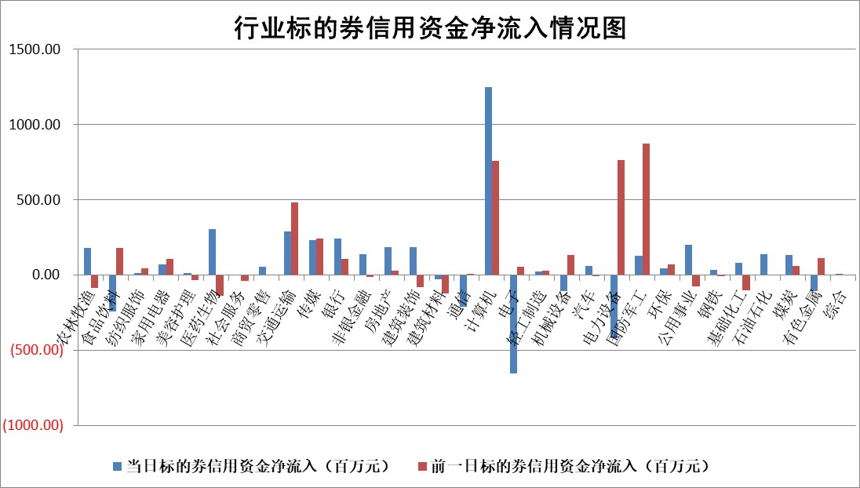

标的基金代码 | 标的基金简称 | 融资余额/市值(%) | 融资余额增幅(%) | 融资买入额/成交金额(%) | （融资余额净增额-融券余额净增额）/市值(‱) | 融券余额降幅(%) | ABS[（融资余额净增额-融券余额净增额）/市值净增额-1](%)
159902 | 华夏中小板ETF | 0.00 | 0.00 | 0.00 | 0.00 | 0.00 | 100.00
159915 | 易方达创业板ETF | 1.27 | -12.39 | 531.44 | -17.72 | 4.34 | 80.12
159919 | 嘉实沪深300ETF | 4.48 | -0.13 | 0.54 | 1.52 | 11.94 | 102.36
159920 | 华夏恒生ETF | 75.47 | 0.52 | 10.57 | 39.48 | 16.48 | 130.24
159922 | 嘉实中证500ETF | 0.62 | -0.16 | 7.27 | 0.48 | 0.10 | 102.23
159925 | 南方沪深300ETF | 0.01 | 0.92 | 0.00 | 0.01 | 0.00 | 100.03
159928 | 消费ETF | 0.77 | -0.76 | 2.95 | -0.95 | -2.22 | 98.51
159934 | 易方达黄金ETF | 457.47 | -0.04 | 46.72 | -17.79 | 0.00 | 45.78
159939 | 全指信息技术ETF | 0.52 | 7.92 | 149.78 | 5.41 | 17.39 | 97.62
159940 | 全指金融地产ETF | 0.16 | 1.23 | 0.01 | 0.19 | 0.00 | 100.18
159995 | 半导体芯片ETF | 1.54 | -2.97 | 102.04 | -5.18 | -3.44 | 105.75
159997 | 天弘中证电子ETF | 1.54 | 2.03 | 2.43 | 3.05 | -1.86 | 98.33
159998 | 天弘中证计算机主题ETF | 0.28 | 24.41 | 0.14 | 5.54 | 0.00 | 97.60
510050 | 华夏上证50ETF | 9.34 | 0.12 | 127.70 | 4.42 | 13.70 | 109.05
510180 | 华安上证180ETF | 0.45 | 0.00 | 2.54 | -0.02 | -2.16 | 99.97
510880 | 华泰柏瑞红利ETF | 0.24 | 14.45 | 1.71 | 0.10 | -4911.64 | 100.60
510900 | 易方达恒生H股ETF | 107.12 | -0.03 | 2.94 | -2.83 | 0.00 | 97.68
511010 | 5年期国债ETF | 0.00 | 0.00 | 0.00 | 0.00 | 0.00 | 100.00
511380 | 可转债及可交换债券ETF | 9.66 | 4.31 | 19.85 | 39.86 | 0.00 | 153.12
512000 | 全指证券ETF | 6.17 | 0.17 | 19.15 | -1.27 | -6.35 | 98.13
512010 | 沪深300医药卫生ETF | 3.67 | -1.80 | 65.22 | -5.47 | 5.80 | 96.52
512070 | 沪深300非银ETF | 1.38 | 0.79 | 42.46 | 1.14 | 0.38 | 100.82
512400 | 南方中证申万有色金属ETF | 1.19 | -7.30 | 0.49 | -9.67 | -0.65 | 204.70
512580 | 广发中证环保产业ETF | 0.73 | 3.22 | 0.23 | 2.52 | 0.48 | 104.66
512660 | 国泰中证军工ETF | 2.62 | -2.99 | 9.15 | -22.16 | -42.11 | 66.91
512800 | 华宝中证银行ETF | 16.65 | 1.03 | 4.43 | 14.43 | -12.09 | 111.35
512980 | 广发中证传媒ETF | 1.04 | 2.23 | 151.31 | 2.05 | -3.91 | 97.79
515030 | 华夏中证新能源汽车ETF | 1.81 | -2.17 | 13.66 | -2.00 | 5.82 | 97.58
515050 | 华夏中证5G通信主题ETF | 1.26 | -2.84 | 13.82 | -3.69 | -0.08 | 102.58
515070 | 华夏中证人工智能ETF | 1.27 | -4.26 | 3.50 | -5.65 | 0.00 | 102.21
标的股票比较指标 |  | 融资余额/流通A股市值(%) | 融资余额增幅(%) | 融资买入额/成交金额(%) | （融资余额净增额-融券余额净增额）/流通A股市值(‱) | 融券余额降幅(%) | ABS[（融资余额净增额-融券余额净增额）/流通A股市值净增额-1](%)
前十名标的个股 |  | 仁东控股 | 英力股份 | 赣粤高速 | 恒烁股份 | 龙利得 | 恒烁股份
 |  | 莱茵生物 | 万辰生物 | 外高桥 | 万辰生物 | 牧高笛 | 信濠光电
 |  | 海兰信 | 星环科技 | 华夏银行 | 英力股份 | 华帝股份 | 博拓生物
 |  | 永信至诚 | 朗新科技 | 国力股份 | 杰创智能 | 科森科技 | 邦彦技术
 |  | 全柴动力 | 国力股份 | 鲁信创投 | 鸿博股份 | 天海防务 | 九强生物
 |  | 数码视讯 | 海马汽车 | 齐鲁银行 | 梦网科技 | 恒泰艾普 | 和达科技
 |  | 亚通股份 | 新点软件 | 久立特材 | 通宇通讯 | 平潭发展 | 远信工业
 |  | 司尔特 | 浩瀚深度 | 新钢股份 | 中科江南 | 贵州轮胎 | 富淼科技
 |  | 中体产业 | 鸿博股份 | 怡亚通 | 昆仑万维 | 龙软科技 | 雅本化学
 |  | 尖峰集团 | 亿联网络 | 大名城 | 欢乐家 | 中金环境 | 开普云
后十名标的个股 |  | 泽达易盛 | 诺诚健华 | 宁夏建材 | 云从科技 | 英力股份 | 云图控股
 |  | 中航机电 | 华恒生物 | 中航电子 | 开普云 | 光云科技 | 联特科技
 |  | 岱美股份 | 诺思格 | 香农芯创 | 德邦科技 | 中光学 | 华依科技
 |  | 欧派家居 | 天孚通信 | 德马科技 | 盛帮股份 | 广西广电 | 骆驼股份
 |  | 晨光股份 | 九强生物 | 泽达易盛 | 零点有数 | 国际医学 | 道恩股份
 |  | 中国人寿 | 盛帮股份 | 中航机电 | 宁波方正 | 达瑞电子 | 绿的谐波
 |  | 皇马科技 | 开普云 | 搜于特 | 中核钛白 | 芯碁微装 | 美农生物 | ;
 |  | 中信特钢 | 杭叉集团 | 泛海控股 | 东港股份 | 奋达科技 | 南钢股份
 |  | 飞科电器 | 德邦科技 | 仁东控股 | 唯万密封 | 翱捷科技 | 芯能科技
 |  | 三棵树 | 东鹏饮料 | 盐津铺子 | 慧博云通 | 航天动力 | 浙江恒威
说明：1.以上普通交易数据和信用交易数据皆以交易日收盘后数据为基准；2.上述标的证券总数据只计算标的证券市场总数据，不包括从标的证券中调出去标的证券数据，所以与交易所公布的总值略有不同； 3.上述行业采用申万一级行业分类；4.以上标的基金和标的个股中比较的6个指标值中：前5个（从左至右）为正向指标，值越大排名越靠前；第6个为逆向指标，值越小，排名越靠前；5.第6个指标中ABS[]表示求绝对值，其主要用于考量信用资金相对净流入对股价相对净变化的贡献程度；6.数据来源：wind，交易所。

 | 证券代码 | 新增融资余额 | 融资买入额 | 融资买入增幅前10
远大智能 | 002689 | 28175353 | 42268582 | 199%
亚太股份 | 002284 | 21555247 | 34242865 | 82%
赛诺医疗 | 688108 | 72122899 | 101076547 | 78%
湖南发展 | 000722 | 66023557 | 137112987 | 75%
柘中股份 | 002346 | 14584119 | 36845980 | 58%
国城矿业 | 000688 | 24683149 | 48240585 | 54%
兆新股份 | 002256 | 1985058 | 4066269 | 52%
凯美特气 | 002549 | 33806472 | 61340055 | 52%
华昌达 | 300278 | 13474542 | 19303225 | 48%
新华联 | 000620 | 27311937 | 39201759 | 43%

 | 证券代码 | 新增融资余额 | 融资买入额 | 融资买入增幅前10
兔宝宝 | 002043 | 73310337 | 89923983 | 334%
捷昌驱动 | 603583 | 26026415 | 31686727 | 262%
湘财股份 | 600095 | 94196837 | 132280449 | 252%
中谷物流 | 603565 | 49103883 | 60098371 | 234%
中青宝 | 300052 | 24215352 | 31377809 | 98%
顾家家居 | 603816 | 138518545 | 188424210 | 78%
喜临门 | 603008 | 31503289 | 48351944 | 77%
财信发展 | 000838 | 10831830 | 17666790 | 74%
苏州银行 | 002966 | 10578096 | 19143736 | 72%
金诚信 | 603979 | 23858538 | 36098133 | 60%

